绣花标
 |  | 工作联系单--辅料订购合同
定单号： | MS-AW24
品名： | 绣花标 |  |  |  | 客户服装款号： | LPG14894+LPG15941
成分、规格： | 同确认样品

交期：2024.4.5
送货地址：
款号 | 尺码 | 数量-含3%损耗 | 确认样 | 图稿 | 单价/元 含税含运费 | 总价/元 含税含运费 | 品质要求 | 收货地址
LPG14894 | 通用 | 2000 | 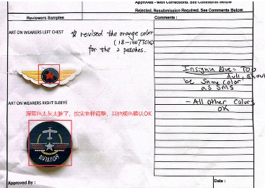 | 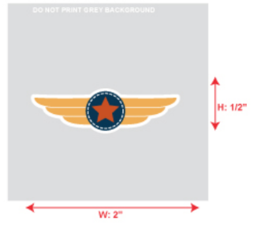 |  |  | 不能含有重金属类物质，要过检测，一定要用全环保材料。颜色和花型按照打样样品。 | 江苏省无锡市锡山区东港镇五一经济园区新港路 红锋服饰绣品有限公司（大禹土工旁） 须亚峰 13814218045
LPG15941 | 通用 | 4300 |  |  |  |  |  | 等通知
LPG15941 | 通用 | 750 |  |  |  |  |  | 等通知
LPG15941 | 通用 | 920 |  |  |  |  |  | 等通知
LPG14894 | 通用 | 2000 | 3.19 意见：深蓝色颜色太灰，其他确认，大货直接调整做下去。 | 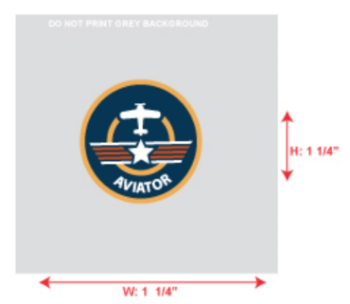 |  |  |  | 江苏省无锡市锡山区东港镇五一经济园区新港路 红锋服饰绣品有限公司（大禹土工旁） 须亚峰 13814218045
LPG15941 | 通用 | 4300 |  |  |  |  |  | 等通知
LPG15941 | 通用 | 750 |  |  |  |  |  | 等通知
LPG15941 | 通用 | 920 |  |  |  |  |  | 等通知
 |  |  |  |  | 合计 | ¥0.00

1.请保证我的订单数，不接受短装，只接受正1%。要按客人确认的品质样/颜色生产，质量要求按照外销出口一等品
2.大货先锋样需由客户确认.
3.大货由客人 确认及购货方验货合格后方可发货。
4.大货交完后，13%增值税发票开过来之后2个月之内安排货款。

